법인카드증빙철(영수증)
증 빙 철

증빙일자: | 2024-01-01
전표번호:
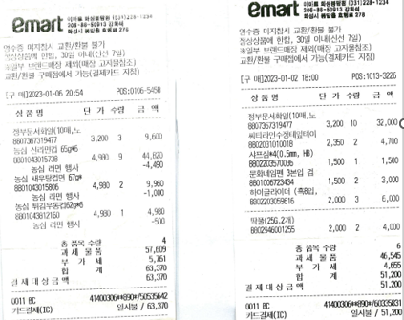

 | 10만원 이상 물품 구매시, 영수증 필참
 | 5천원 이상 편의점, 마트 구매 시 영수증 필참

